EJERCICIOS
AYUDANTÍA

 |  |  |  |  |  |  |  |  |  | PRECIO |  | $3,000
 |  |  | PRECIO |  | $1,200 |  |  |  |  | INTERÉS ANUAL COMPUESTO |  | 3%
 |  |  | INTERES ANUAL COMPUESTO |  | 5% |  |  |  |  | COMPOSICION MENSUAL |  | 12
 |  |  | PERIODO (AÑOS) |  | 1 |  |  |  |  | PERIODO (AÑO) |  | 1
 |  |  | CAPITAL INICIAL |  | ? |  |  |  |  | TASA REAL EFECTIVA |  | 0.25%
 |  |  |  |  |  |  |  |  |  | PAGO |  | $246.58
 |  |  | INTERÉS COMPUESTO |  | $1,143
 |  |  | INTERÉS COMPUESTO |  | $1,143

 | PRECIO |  | $25,000 |  |  |  |  |  | PAGO ÚNICO |  |  |  |  | PAGO CUOTA MENSUAL
 | TASA INTERÉS ANUAL |  | 4% |  |  |  |  |  |  |  |  |  |  |  |  |  | PERIODOS
 | PERIODO (AÑOS) |  | 5 |  |  |  |  |  |  | PRECIO | $300 |  |  |  | CUOTA ANUAL | $110 | 1 | $-103.77
 |  |  |  |  |  |  |  |  |  |  |  |  |  |  | TASA | 6% | 2 | $-97.90
 | CUOTA |  | $5,615.68 |  |  |  |  |  |  |  |  |  |  |  | PERIODOS | 3 | 3 | $-92.36
 |  |  |  |  | SALDO |  |  |  |  |  |  |  |  |  |  | $294.03 |  | $-294.03
 | PERIODOS | INTERESES | CUOTA | AMORTIZACION | $25,000
 | 1 | $1,000 | $5,615.68 | $4,615.68 | $20,384.32 |  |  |  |  |  | CONVIENE EL PAGO CUOTA MENSUAL $294,03 < $300
 | 2 | $815 | $5,615.68 | $4,800.30 | $15,584.02
 | 3 | $623 | $5,615.68 | $4,992.32 | $10,591.70
 | 4 | $424 | $5,615.68 | $5,192.01 | $5,399.69
 | 5 | $216 | $5,615.68 | $5,399.69 | 0

 |  | TOTAL INTERESES |  | $3,078

CONTROL 1

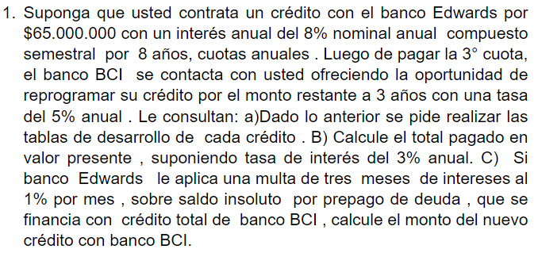
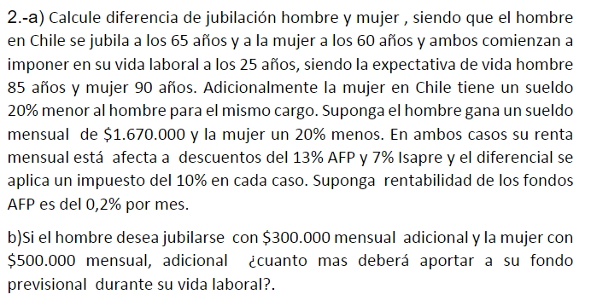

 | CRÉDITO |  | $65,000,000
 | INTERÉS ANUAL COMPUESTO |  | 8% |  |  |  |  |  |  |  |  |  | HOMBRE | MUJER |  |  |  | HOMBRE | MUJER
 | COMPOSICION SEMESTRAL |  | 2 |  |  |  |  |  |  |  |  | INICIO VIDA LABORAL | 25 | 25 |  | RENTABILIDAD AFP AL MES |  | 0.20% | 0.20%
 | PERIODO (AÑOS) |  | 8 |  |  |  |  |  |  |  |  | JUBILACIÓN | 65 | 60 |  | FONDO ACUMULADO JUBILACION |  | $174,677,985.11 | $114,144,635.20
 |  |  |  |  |  |  |  |  |  |  |  | Expectativa de vida | 85 | 90 |  | JUBILACION MENSUAL |  | $917,137.58 | $445,097.15
A | TABLA AMORTIZACIÓN BANCO EDWARDS |  |  |  |  | TABLA AMORTIZACIÓN BANCO BCI |  |  |  |  |  | VIDA LABORAL (AÑOS) | 40 | 35
 |  |  |  |  |  |  |  |  |  |  |  | VIDA LABORAL (MESES) | 480 | 420 |  |  |  | HOMBRE | MUJER
 | TASA DE INTERÉS EFECTIVA |  | 8.16% |  |  | CREDITO |  | $45,245,010 |  |  |  | AÑOS JUBILACION | 20 | 30 |  | MONTO ADICIONAL DESEADO |  | $300,000 | $500,000
 | CUOTA |  | $11,379,731.90 |  |  | TASA DE INTERÉS |  | 5% |  |  |  | MESES JUBILACION | 240 | 360 |  | JUBILACIÓN DESEADA |  | $1,217,137.58 | $945,097.15
 |  |  |  |  | SALDO | PERIODOS (AÑOS) |  | 3 |  |  |  | Sueldo mensual | $1,670,000 | $1,336,000 |  | FONDO ACUMULADO DESEADO |  | $231,815,972.58 | $242,369,040.98
 | PERIODOS | INTERESES | CUOTA | AMORTIZACIÓN | $65,000,000 | CUOTA |  | $16,614,355.00 |  |  |  | 13% AFP | $217,100 | $173,680 |  | MONTO AFP POR MES |  | $288,114.43 | $368,783.47
 | 1 | $5,304,000.00 | $11,379,731.90 | 6075731.8968 | $58,924,268 |  |  |  |  | SALDO |  | 7% Isapre | $116,900 | $93,520 |  | INCREMENTO AL FONDO PREVISIONAL |  | $71,014.43 | $195,103.47
 | 2 | $4,808,220.28 | $11,379,731.90 | 6571511.6196 | $52,352,756 | PERIODOS | INTERESES | CUOTA | AMORTIZACIÓN | $45,245,010 |  | Sueldo descontado | $1,336,000 | $1,068,800
 | 3 | $4,271,984.93 | $11,379,731.90 | 7107746.9678 | $45,245,010 | 1 | $2,262,250 | $16,614,355.00 | 14352104.525 | $30,892,905 |  | Impuesto 10% | $133,600 | $106,880
 | 4 | $3,691,992.78 | $11,379,731.90 | 7687739.1203 | $37,557,270 | 2 | $1,544,645 | $16,614,355.00 | 15069709.751 | $15,823,195 |  | Sueldo liquido | $1,202,400 | $961,920
 | 5 | $3,064,673.26 | $11,379,731.90 | 8315058.6326 | $29,242,212 | 3 | $791,160 | $16,614,355.00 | 15823195.239 | $0
 | 6 | $2,386,164.48 | $11,379,731.90 | 8993567.417 | $20,248,644
 | 7 | $1,652,289.38 | $11,379,731.90 | 9727442.5182 | $10,521,202
 | 8 | $858,530.07 | $11,379,731.90 | 10521201.828 | $0

B
 | TASA DE INTERÉS |  | 3%
 | PERIODOS | CUOTAS PAGADAS |  | VALOR PRESENTE
 | 1 | $11,379,731.90 |  | $11,048,283.39
 | 2 | $11,379,731.90 |  | $10,726,488.73
 | 3 | $11,379,731.90 |  | $10,414,066.73
 | 4 | $16,614,355.00 |  | $14,761,639.23
 | 5 | $16,614,355.00 |  | $14,331,688.57
 | 6 | $16,614,355.00 |  | $13,914,260.75
 | TOTAL PAGADO EN VALOR PRESENTE |  |  | $75,196,427.41

C
 |  | SALDO INSOLUTO |  | $45,245,010
 |  | PERIODO MESES |  | 3
 |  | MULTA MES |  | 1%
 |  | MONTO NUEVO |  | $46,615,978.55

FORMULARIO
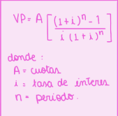


FORMULARIO

